Hoja1
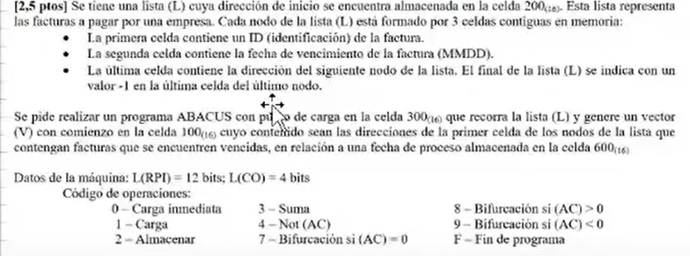

 | Fecha Venc Condicion | 1era celda | 2da celda | 4ta celda
 | 600 | # Id Factura | # Fecha De Venc | Dirs Sgte o -1
-1 si esta vacia | 500 | 92 | 10/20/22 | 700
Direc Inicio Lista: | 200 | 500 | 501 | 502
 |  |  |  |  | 600 | 501 | Rest
 | #direcDePrimerCelda |  |  |  | 05/10 | -04/10 | 1 | Vencido
 | 100 |  |  |  |  | -05/10 | 0 | No Vencido
 | Dire | Instruccion | AC | Obs |  | -06/10 | -1 | No vencido

 | 2FF | 1000 | Aux de carga
 | 2FD | 2000 | Aux de
 | 2FE | FFFF | Aux de -1 | 2FA | 2
 | 2FC | 0001 | Aux de suma | 2F9 | 0100
 | 2FB | 0000 | Aux Dir del Nodo

 | 300 | 1200 | (AC) = 500 | 1DirNodo
 | 301 | 9319 | (AC)<0? | Biurco si lista esta vacia
 | 302 | 22FB | (Guardo aux con direc del nodo)
 | 303 | 32FC | (AC) = 501
 | 304 | 32FF | (AC) = 1501
 | 305 | 2306 | Gurado la instr en la sig celda
 | 306 | AAAA | Ejecuto 1501 (AC)= MMDD
 | 307 | 4AAA
 | 308 | 32FC | (AC) = NOT(MMDD)+1 = - mmdd
 | 309 | 3600 | (AC) = FechaCond - vto@L
 | 30A | 8312 | Vencido Guardar SI no, prox nodo
Sig | 30B | 1306 | (AC) = 1501 |  | 1200 | (AC) = 500
Nodo | 30C | 32FC | (AC) = 1502 |  | 32FA | (AC) = 502
 | 30D | 230E | (almceno instruccion 1502 en la 30E) |  | 32FF | (AC) = 1502
 | 30E | CCCC | 700 |  | 230F
 | 30F | 2200 | (Piso la ult direc) (200) = 700 |  | CCCC
 | 310 | 0000 | 0 en ac
 | 311 | 7300 | Bifurco al inicio del programa
creo y Guardo en | 312 | 12FB | (AC) = 500 | Direc Del Nodo | 12F9 | (AC) = 100 | Cargamos 100
el vector las direc | 313 | 2100 | (100) = 500 |  | 32FD | (AC) = 2100 | Sumo axu alm
 | 314 | 1313 | (AC) = 2100 etc |  | 2316 | Guardo instr en 316
 | 315 | 32FC | (AC) = 2101 etc |  | 12FB | Cargo direc Nodo |  | (AC) = direc nodo
 | 316 | 2313 | (313) = 2101etc | Prox vuelta almaceno en la 101 | BBBB | 2100 | guardo en la 2100 la direc q recien cargue
 | 317 | 0000 |  |  | 12F9 | 100 | Inrcremento en 1 el puntwro del vector
 | 318 | 730B |  |  | 32FC | 101
Agrego -1 al final | 319 | 1313 | (AC) = 21XX |  | 22F9 | Cargo nueva direc puntero
del vector | 31A | 231C | (324) = 21XX en la 324 se almacena la instruccion de guardar el codigo de prenda
 | 31B | 12FE | (AC) = FFFF = -1
 | 31C | AAAA | 21XX habiendo un -1 en el AC
 | 31D
 | 31E
 | 31F
 | 320
 | 321
 | 322
 | 323
 | 324
 | 325
 | 326
 | 327
 | 328
 | 329
 | 32A
 | 32B
 | 32C
 | 32D
 | 32E
 | 32F
 | 330
 | 331
 | 332
 | 333

